Ⅲ管理証 (見本)
Ⅲ．特定集中治療管理証の写し（見本）
※折り畳んだり重ねたりせずに縮小して貼り付けて下さい。
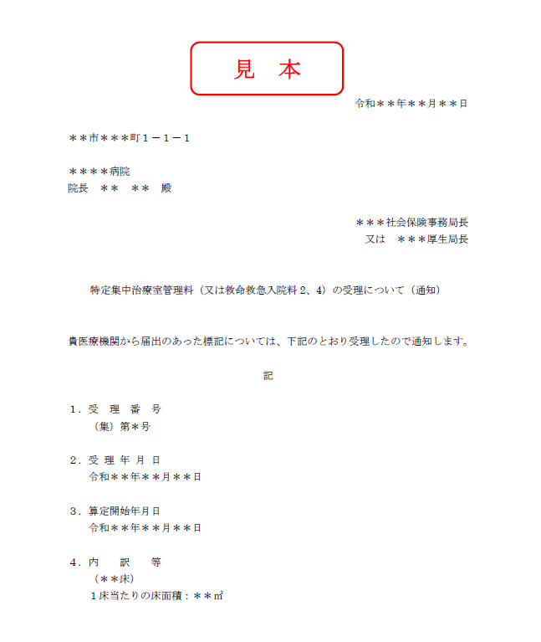

Ⅸ治療概略（例）
 |  |  |  |  |  | Ⅸ．治療概略一覧表 （例示） |  | 過去半年間の症例数とそのうちの代表30例の治療概略 ※過去半年間は申請月の前月までの半年間とする
施設名 |  |  | ○○病院集中治療部 |  |  |  |  | 過去半年間の症例数 |  | ＊＊＊ |  | 件

番号 | 年齢 | 性別 | 入室日数 |  | 病名・合併症 | 主たる治療 | 予定/緊急 | 入室経路 （OP室、院内、他院、救急外来、その他） | APACHEⅡ・ⅢまたはPIMⅡ・Ⅲスコア | ICU転帰 | その他の特記事項
1 | 67 | 男 | 10 | 日 | AMI、心原性ショック | IABP、血液透析 | 緊急 | 救急外来 | 21 | 軽快
2 | 12 | 女 | 3 | 日 | 心室頻拍 | 直流電流、リドカイン点滴20時間 | 緊急 | 院内 | 15 | 不変
3 | 50 | 男 | 7 | 日 | MR弁置換術、DIC、敗血症 | 呼吸管理、IABP | 予定 | OP室 | 30 | 死亡
4
5
タブで選択してください
6
7
8
9
10
11
12
13
14
15

